Накладная-№3
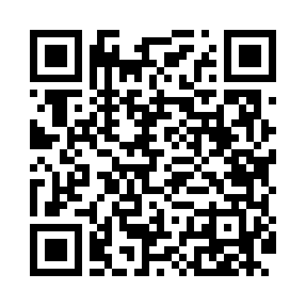
Номер товарно-транспортной накладной: |  |  | Торговый представитель: Amriyev Muhammad
Поставщик: Toshkent falcon fly 2 |  |  | Телефон торгового представителя: +998972880505
Дата отгрузки: 28.11.2025 |  |  | Контрагент: """" Klient
Дата консигнации: |  |  | Адрес:
Доставщик: |  |  | Телефон:
Телефон доставщика:
Время заказа: 28.11.2025 09:55:11
№ | Штрих-код | Название товаров (работ,услуг) | Количество | Количество в кейсе | Цена | Сумма
 |  |  | 1 |  |  | 50
1 | 2587859581570 | Тележка для уборки 104×49 см, синяя, XP-24-5 blue | 1 | 1 коробка | 50 | 50
Итого: 50$|->UZS: 625,000.00

